bug_reports
Project | https://kalibr-online.ru/ | Project | https://kalibr-online.ru/
Id | OTUS_002 | Id | OTUS_003
Summary | Пользователь может зарегистрироваться с недопустимым доменом | Summary | Не работает функция оплаты в 1 клик
Precondition | Перейти на https://kalibr-online.ru/ Пользователь с тестовыми даннымы не зарегистрирован | Precondition | Открыть браузер Google Chrome Перейти на https://kalibr-online.ru/
Steps | Нажать на кнопку "Войти на сайт" Выбрать поле "Зарегистрироваться" Ввод данных name, email, pass, телефон и нажать на кнопку зарегистрироваться | Steps | Перейти во вкладку каталог Выбрать любой инструмент из предложенного списка Кликнуть на кнопку "добавить в корзину" Жмем перейти в корзину Вводим данные для доставки, выбрать метод оплаты и нажимаем оформить заказ
Expected Result | Cистема отображает ошибку недопустимого домена в email | Expected Result | Пользователь оформил заказ в один клие
Actual Result | Пользователь успешно зарегистрировался | Actual Result | Страница не прогружается. Идет постоянное обращение к серверу. Failed to load resource: the server responded with a status of 500 ()
Severity | minor | Severity | Blocker
Priority | Low | Priority | High
Enviroment | MacOS Mojave Version 10.14.6, Google Chrome v:98.0.4758.82(x64) | Enviroment | MacOS Mojave Version 10.14.6, Google Chrome v:98.0.4758.82(x64)
Attachment | 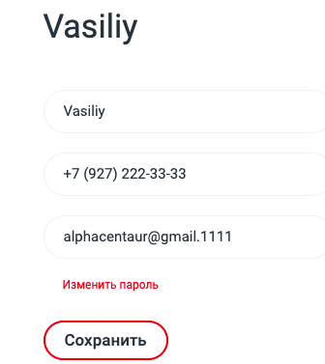 | Attachment | 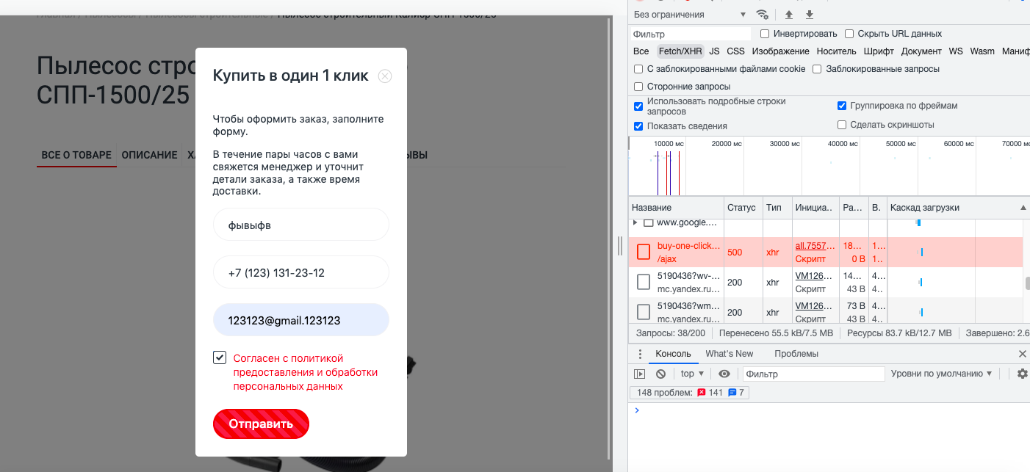
Author | Vasiliy Shevtsov | Author | Vasiliy Shevtsov
Assignet to | Yulia Gorshkova | Assignet to | Yulia Gorshkova

Project | https://kalibr-online.ru/ | Project | https://kalibr-online.ru/
Id | OTUS_006 | Id | OTUS_006
Summary | При оформлении заказа в разрешении 320 х 568 px (iphone5/se) стоимость закрывает поле описание товара | Summary | Появляются юникод-символы при отображении региона «Астраханская область
Precondition | Перейти на https://kalibr-online.ru/ Пользователь с тестовыми даннымы не зарегистрирован | Precondition | Перейти на https://kalibr-online.ru/ Пользователь с тестовыми даннымы не зарегистрирован
Steps | Перейти во вкладку каталог Выбрать любой инструмент из предложенного списка Кликнуть на кнопку "добавить в корзину" Жмем перейти в корзину Вводим данные для доставки, выбрать метод оплаты и нажимаем оформить заказ | Steps | 1.Кликнуть на смену региона 2.Из дроп дауна выбрать регион Астраханская область
Expected Result | Пользователь оформил заказ | Expected Result | Регион: Астрахань
Actual Result | На шаге оформления заказа поле стоимости товара - заслоняет поле описание товара | Actual Result | Отображается регион. Астрахань&nbsp;
Severity | minor | Severity | minor
Priority | Low | Priority | Low
Enviroment | Iphone 5/SE, Google Chrome v:98.0.4758.82(x64) | Enviroment | MacOS Mojave Version 10.14.6, Google Chrome v:98.0.4758.82(x64)
Attachment | 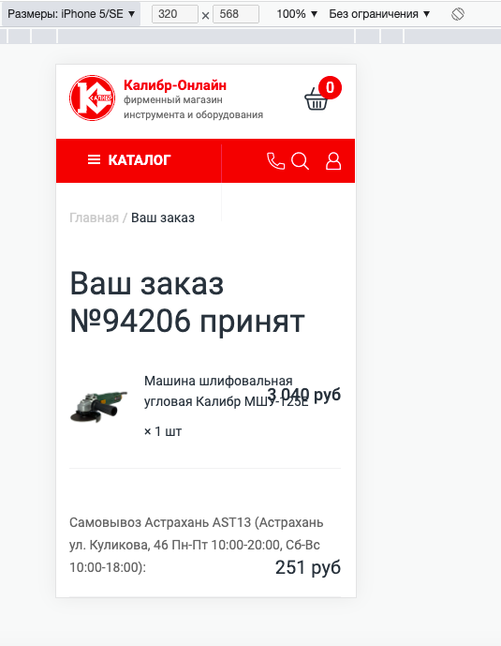 | Attachment | 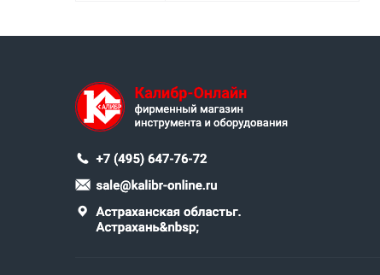
Author | Vasiliy Shevtsov | Author | Vasiliy Shevtsov
Assignet to | Yulia Gorshkova | Assignet to | Yulia Gorshkova

